상품제안서
하드양장 일반형 1P (HS-105-21) | 상품코드: S22393

 |  |  |  |  |  |  | 02-713-8555 | www.synergygift.co.kr
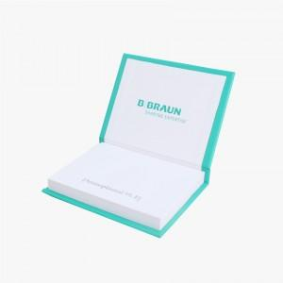 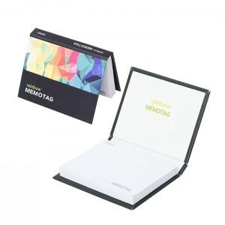 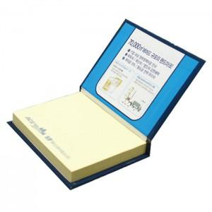

【상세/제작정보】 | <span style="font-size: 14pt;">표지컬러 내지먹1도 무료 / 매수 추가 별도 문의</span>

【인쇄/포장옵션】 | 표지컬러 내지먹1도 / OPP(비닐)

【공급단가】 | 수량 | 500~ | 1,000~ | 3,000~ | 5,000~ | 10,000~
*VAT별도 | 100매 | 1,560원 | 1,460원 | 1,370원 | 1,280원 | 1,240원

【상품 URL】 | https://www.synergygift.co.kr:443/src/goods_detail.php?gdno=22393

